일위대가_산정기준
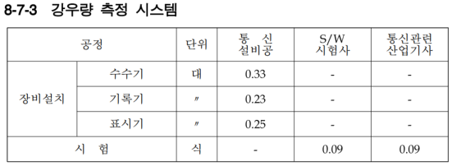
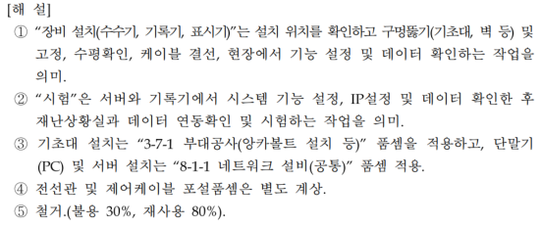
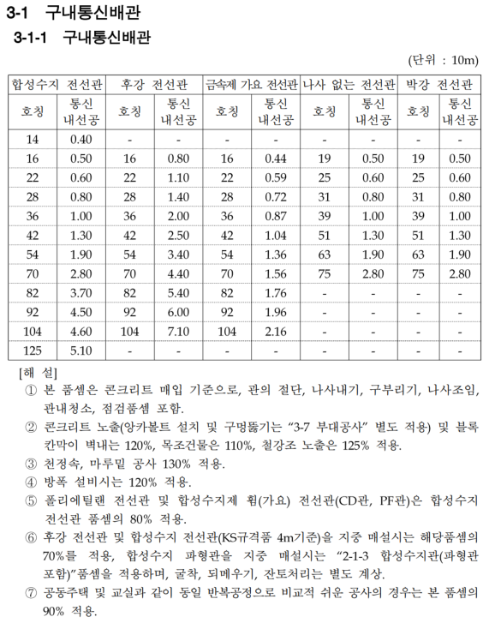

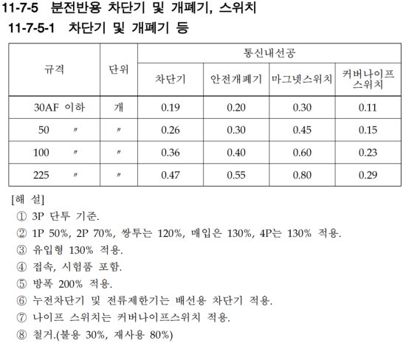

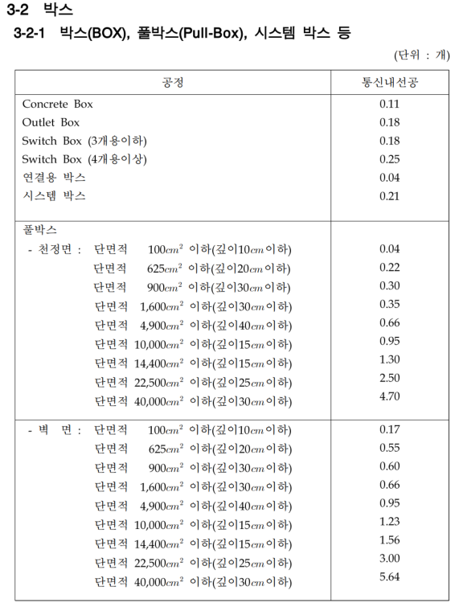
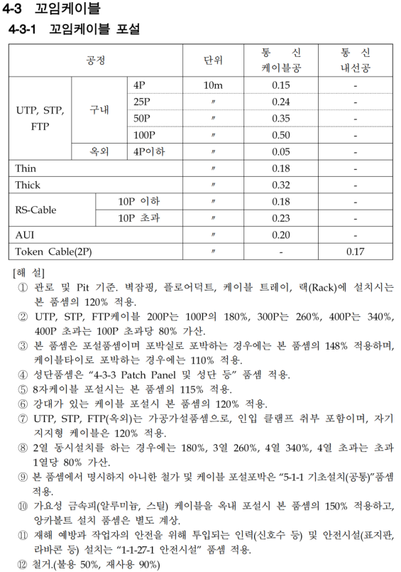

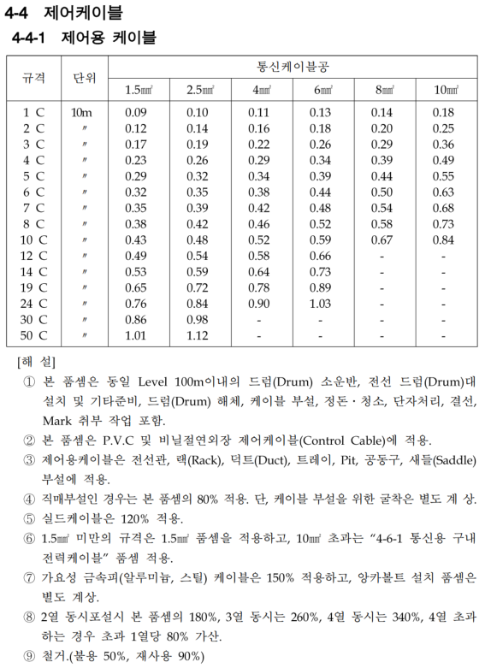

견적서B사
주식회사 태인시스템
대표이사 박 준 범 (인)
대구광역시 북구 동변로15길 9,2층(동변동)
견 적 서 (Quotation)
경상북도 울진군 | (귀중)
1. 견적일자 : 2023년 11월 16일
2. 납품일자 :
3. 하자보수 : 무상 1년 유지보수
4. 견적유효기간 : 견적일로부터 30일
5. 결제조건 : 현금결재
6. Project명 : 울진군 온정면 강우량계 이전 설치
7. 담당 : 정필원이사 010-4815-7200, pwjung@tein.kr

하기와 같이 견적합니다.
최 종 공 급 가 | 일금오백사십만 원정 (VAT포함)
 |  |  |  | (단위:원)

종 목 | 상세내역 (DESCRIPTION) | 수 량 | 단가 | 합계 | 비고
ITEM |  | Q'TY
이전 설치 | 강우량계 수수구 이전 설치 | 1식 | 5,400,000 | 5,400,000
 | 이하여백

공 급 가 ( Total Amount ) |  |  |  | 5,400,000

(비고)

